New
First Aid
 |  | SAFETY EQUIPMENT CHECK
Death / Disability
LWD
Small
A. | Identifikasi / Machine Risk Assessment
 | Date | : |  | Severity |  | :
 | Area Proces | :
Daily
Weekly
Monthly
Yearly
Iregular
 | Machine Name | :
 | Machine Number | : |  | Frequency |  | :
 | Type | :

B. | Item Check

NO | MAJOR | Location | Equipment tidak bisa bekerja ( ready ON ) sebelum di release | Apakah dapat dipasangkan LOTTO dengan mudah | Apakah ada double protection pada safety pins | Apakah lampu merah pada lower lamp di procces panel 5 item Box menyala | Buzzer di panel process bunyi | Apakah muncul comment error di process panel dan benar penulisannya | Error Process, panel tidak bisa resset, sebelum E,stop direlease,safety plug dipasang | Comment error tersimpan di error history | Ketika commennt error di resset lampu ready ON tidak boleh langsung active | Posisi area sensor sudah cukup untuk memproteksi seseorang dari area berbahaya | Safety fence melindungi seseorang tidak masuk ke area berbahaya dengan mudah | Tidak mudah bagian tubuh untuk menjangkau equipment dari bagian sisi fence | Tidak mudah bagian tubuh untuk menjangkau equipment dari bagian atas fence | Equipment tidak dapat bekerja ( Ready ON ) saat cable area sensor dicabut | Risk Level & Priority Follow Up

1 | Emergency stop | a. Panel Process |  |  |  |  |  |  |  |  |  |  |  |  |  |  | Risk Level
 |  | b. 5P Box R/L
 |  | c. Operation Box
 |  | d. Panel RSW
 |  | e. Pendant Robot
2 | Safety Plug ( take out ) | a. Panel Process
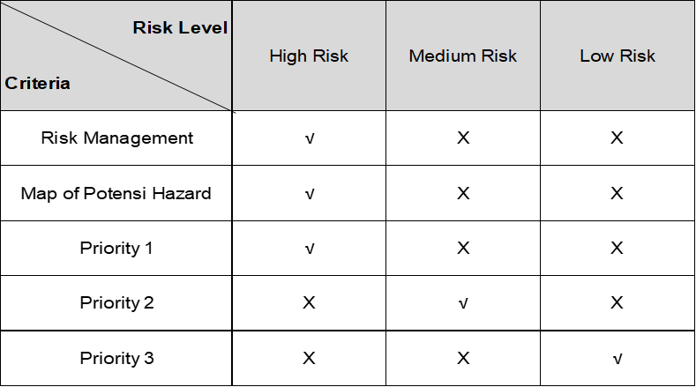
 |  | b. Safety Door
 |  | b. 5P Box R/L
3 | Area Sensor | a. Area sensor ( Foot )
 |  | a. Area sensor ( Stand )
4 | Safety Fence | All Location |  |  |  |  |  |  |  |  |  |  |  |  |  |  | Priority Follow Up
5 | Rem kendaraan | a. Rem Tangan
 |  | b. Rem Kaki
6 | safety push button | a. Operation Box
 |  | b. 5P Box R/L
7 | Safety Pins | - Safet Bar /Safety Block
8 | Abnormality Indicator | - Air Pressure

C. | Hasil Equipment Check |  |  |  |  |  |  |  |  |  |  |  |  |  | Keterangan |  |  | * Comment Management :
 |  |  |  |  |  |  |  |  |  |  |  |  |  |  | Risk Level
No | Item Problem |  | Level Risk | Countermeasure |  |  |  |  |  |  | PIC | Due date | Eva |  | H | = High Risk
1. |  |  |  |  |  |  |  |  |  |  |  |  |  |  | M | = Medium Risk
2. |  |  |  |  |  |  |  |  |  |  |  |  |  |  | L | = Low Risk
3. |  |  |  |  |  |  |  |  |  |  |  |  |  |  | O | = Terpenuhi
4. |  |  |  |  |  |  |  |  |  |  |  |  |  |  | X | = Tidak Terpenuhi
5. |  |  |  |  |  |  |  |  |  |  |  |  |  |  | Δ | = On Progress

Sample
First Aid
 |  | SAFETY EQUIPMENT CHECK
Death / Disability
LWD
Small

A. | Identifikasi / Machine Risk Assessment
 | Date | : Senin 17 Nop 2021 |  | Severity |  | :
 | Area Proces | : D40D - Mbr RR Side RSW
Daily
Weekly
Monthly
Yearly
Iregular
 | Machine Name | : CIR
 | Machine Number | : 1-1 |  | Frequency |  | :
 | Type | : Yaskawa

B. | Item Check

NO | MAJOR | Location | Equipment tidak bisa bekerja ( ready ON ) sebelum di release | Apakah dapat dipasangkan LOTTO dengan mudah | Apakah ada double protection pada safety pins | Apakah lampu merah pada lower lamp di procces panel 5 item Box menyala | Buzzer di panel process bunyi | Apakah muncul comment error di process panel dan benar penulisannya | Error Process, panel tidak bisa resset, sebelum E,stop direlease,safety plug dipasang | Comment error tersimpan di error history | Ketika commennt error di resset lampu ready ON tidak boleh langsung active | Posisi area sensor sudah cukup untuk memproteksi seseorang dari area berbahaya | Safety fence melindungi seseorang tidak masuk ke area berbahaya dengan mudah | Tidak mudah bagian tubuh untuk menjangkau equipment dari bagian sisi fence | Tidak mudah bagian tubuh untuk menjangkau equipment dari bagian atas fence | Equipment tidak dapat bekerja ( Ready ON ) saat cable area sensor dicabut | Risk Level & Priority Follow Up

1 | Emergency stop | a. Panel Process | O |  |  | O | O | O | O | O | O |  |  |  |  |  | Risk Level
 |  | b. 5P Box R/L | O |  |  | O | O | O | O | O | O
 |  | c. Operation Box | O |  |  | O | O | O | O | O | O
 |  | d. Panel RSW | O |  |  | X | X | X | X | X | X
 |  | e. Pendant Robot | O |  |  | O | O | O | O | O | O
2 | Safety Plug ( take out ) | a. Panel Process | O | O |  | O | O | O | O | O | O
 |  | b. Safety Door | O |  |  | O | O | O | O | O | O
 |  | b. 5P Box R/L | O | O |  | O | O | O | O | O | O
3 | Area Sensor | a. Area sensor ( Foot ) | O |  |  | O | O | O | O | O | O | O |  |  |  | O
 |  | a. Area sensor ( Stand ) | O |  |  | O | O | O | O | O | O | O |  |  |  | O
4 | Safety Fence | All Location |  |  |  |  |  |  |  |  |  |  | O | O | O |  | Priority Follow Up
5 | Rem kendaraan | a. Rem Tangan
 |  | b. Rem Kaki
6 | safety push button | a. Operation Box | O |  | X
 |  | b. 5P Box R/L | O
7 | Safety Pins | - Safet Bar /Safety Block
8 | Abnormality Indicator | - Air Pressure | O |  |  | O | O | O | O | O | O

C. | Hasil Equipment Check |  |  |  |  |  |  |  |  |  |  |  |  |  | Keterangan |  |  | * Comment Management :
 |  |  |  |  |  |  |  |  |  |  |  |  |  |  | Risk Level
No | Item Problem |  | Level Risk | Countermeasure |  |  |  |  |  |  | PIC | Due date | Eva |  | H | = High Risk
1. | Pada saat Emergensy stopm pada pnl RSW di tekan tidak ada koneksi ke panel proses (buzzer,lampu,comment T/A) |  | M | Repair system PLC pada panel proses dan panel RSW |  |  |  |  |  |  | MTC |  |  |  | M | = Medium Risk
 |  |  |  |  |  |  |  |  |  |  |  |  |  |  | L | = Low Risk
 |  |  |  |  |  |  |  |  |  |  |  |  |  |  | O | = Terpenuhi
2 | Tidak ada pengaman pada Operation Box |  | M | Dibuatkan pengaman untuk Operation Box |  |  |  |  |  |  | Body |  |  |  | X | = Tidak Terpenuhi
 |  |  |  |  |  |  |  |  |  |  |  |  |  |  | Δ | = On Progress

